벤포드 분석
분석 계정과목: | 85_국내상품매출액(40101)
금액 기준열: | 대변

벤포드 법칙 분석 결과
첫째 자리 수 | 실제 건수 | 실제 분포 (%) | 벤포드 분포 (%) | 차이 (%)
1 | 10 | 19.6 | 30.1 | -10.5
2 | 6 | 11.8 | 17.6 | -5.8
3 | 11 | 21.6 | 12.5 | 9.1
4 | 10 | 19.6 | 9.7 | 9.9
5 | 7 | 13.7 | 7.9 | 5.8
6 | 2 | 3.9 | 6.7 | -2.8
7 | 0 | 0 | 5.8 | -5.8
8 | 2 | 3.9 | 5.1 | -1.2
9 | 3 | 5.9 | 4.6 | 1.3

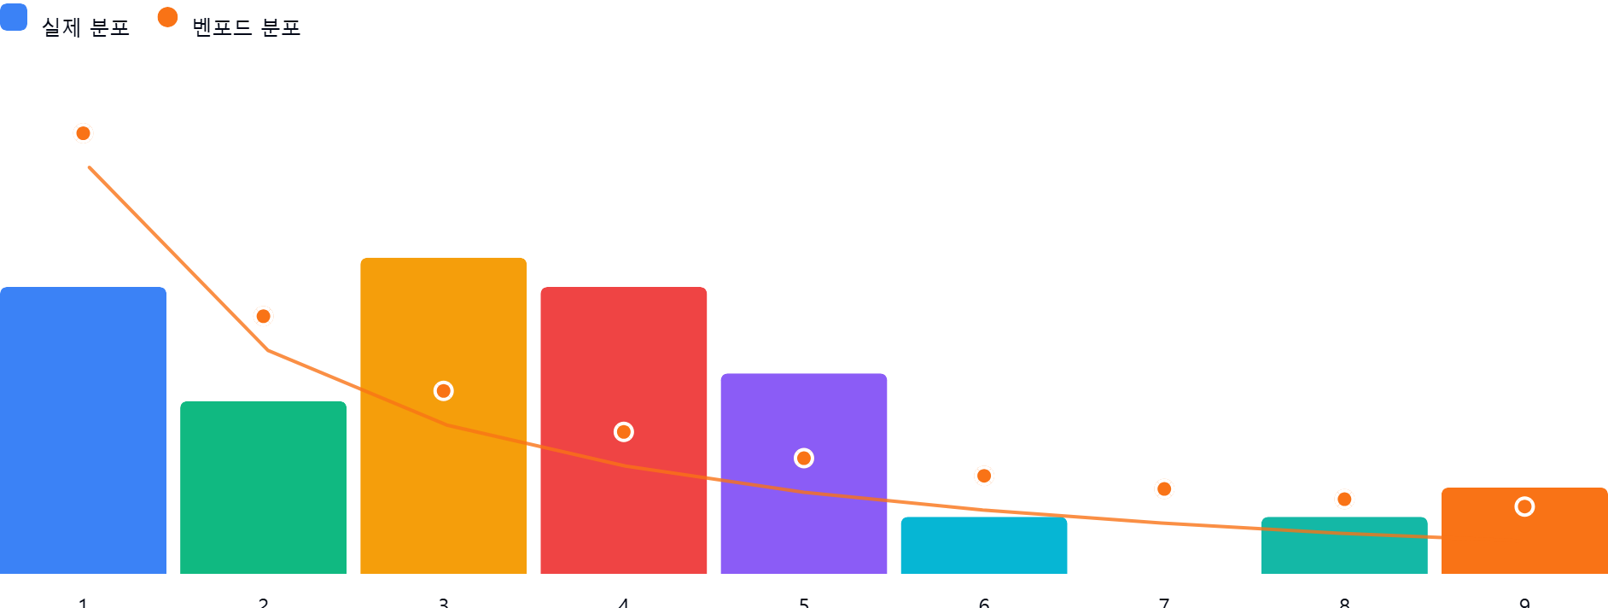

AI 감사인 의견
## 벤포드 법칙 분석 결과 검토 보고서

본 보고서는 '85_국내상품매출액(40101)' 계정에 대한 벤포드 법칙(Benford's Law) 분석 결과를 바탕으로 작성된 회계 감사인의 검토 의견입니다.

---

### 1. 전반적 평가
본 데이터셋(총 51건)은 벤포드 법칙의 기대 분포와 **상당한 편차**를 보이고 있습니다. 일반적으로 벤포드 법칙은 자연적으로 발생하는 대규모 수치 데이터셋에서 잘 나타나는데, 51건이라는 표본 수는 통계적 유의성을 확보하기에 다소 부족한 측면이 있습니다.

그럼에도 불구하고, **1(19.6% vs 30.1%)**과 **3, 4(합계 41.2% vs 22.2%)** 구간에서 벤포드 법칙의 이론적 기대치와 큰 격차가 확인됩니다. 이는 데이터가 자연적인 발생 패턴을 따르기보다는, 특정 비즈니스 로직이나 인위적인 매출 기입 방식에 의해 영향을 받았을 가능성을 시사합니다.

---

### 2. 특이사항 및 위험 분석
차이가 ±5% 이상인 구간은 1, 2, 3, 4, 5, 7로, 분석 대상의 대다수가 임계치를 초과하는 불안정한 분포를 보입니다. 특히 주목해야 할 지점은 다음과 같습니다.

* **숫자 3과 4의 과다 계상 (차이 +9.1%, +9.9%)**:
* **의미**: 특정 금액대(예: 300,000원대, 400,000원대 등)에 매출이 집중되어 있음을 의미합니다.
* **위험**: 인위적으로 매출을 맞추기 위해 특정 구간의 금액을 반복적으로 설정했거나, 표준화된 단가 정책이 아닌 임의적인 매출 인식 조작(분식회계) 가능성을 배제할 수 없습니다.
* **숫자 1의 현저한 미달 (차이 -10.5%)**:
* **의미**: 벤포드 법칙에서 가장 높은 빈도를 차지해야 할 '1'로 시작하는 금액의 비중이 비정상적으로 낮습니다.
* **위험**: 매출 데이터가 누락되었거나, 특정 금액 이상으로 매출을 발생시키려는 심리적/시스템적 의도(임계값 설정 등)가 반영되었을 수 있습니다.
* **숫자 7의 부재 (차이 -5.8%)**:
* **의미**: '7'로 시작하는 매출 데이터가 단 한 건도 없습니다.
* **위험**: 특정 금액 구간을 의도적으로 회피하거나, 매출 결재 승인 한도 등에 따른 특수 케이스 발생 가능성을 검토해야 합니다.

---

### 3. 권고사항

데이터의 편차가 크고 비정형적인 분포를 보이고 있으므로, 다음과 같은 추가 절차를 수행할 것을 권고합니다.

1. **표본 재확인 (Raw Data Inspection)**:
* 숫자 3과 4로 시작하는 21건(전체의 약 41%)의 거래 내역을 샘플링하여, 해당 거래의 **증빙 서류(세금계산서, 거래명세서 등)**가 실재하는지 전수 조사하십시오.
2. **금액대별 빈도 분석**:
* 동일한 금액이 반복적으로 기입된 거래가 있는지 확인하십시오(예: 350,000원이 다수 발생 등). 반복적인 동일 금액은 매출 조작의 가장 흔한 징후입니다.
3. **데이터 성격 검토**:
* 해당 매출액이 단일 품목인지, 아니면 여러 품목이 합산된 것인지 확인하십시오. 거래 형태가 복합적일 경우 벤포드 법칙의 적합도가 떨어질 수 있으므로, 데이터의 성격을 명확히 구분하여 재분석이 필요합니다.
4. **시스템 통제 테스트**:
* 전산 시스템상에서 매출 입력 시 특정 금액대를 강제하거나 제한하는 로직이 있는지 확인하십시오.

**결론**: 본 분석 결과만으로 부정행위를 단정할 수는 없으나, 통계적 이상치가 명확하므로 **해당 계정과목에 대한 실질적인 정밀 검증(Substantive Testing)**이 반드시 선행되어야 할 것으로 판단됩니다.

